Triangular
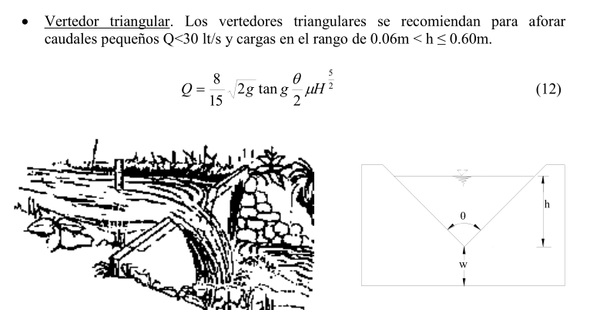
UNIDAD 8: AFORO Y CONTROL EN EL LÍQUIDO REAL (VERTEDEROS)

PROBLEMA 8.2
En función del vertedero de pared delgada sección triangular con el que se cuenta en el laboratorio y, dentro de los límites del canal (h.máx=0.49m) y de la bomba (Q.máx=0.035 m³/s), se solicita:

a) | Establecer tirantes arbitrarios (dentro de los límites) → Columna F
d) | Hacer una fórmula para el Coeficiente μ para cada teoría y calcular → Columna G
e) | Hacer una fórmula para el Caudal y calcular → Columna H
f) | Redactar una conclusiones → Columna J

Vertedero Triangular | B ancho canal [m] | w nivel umbral [m] | b ancho base inf [m] | θ [°] | h tirante [m] | Coeficiente μ | Q [m3/s] = (8/15)*(2g)*0,5*tan(g ѳ/2)*µ*H* 5/2 | Limites de aplicación | Conclusiones
Universidad Catolica de Chile | 0.47 | 0.154 | 0.247 | 54.16 |  |  |  | Vale para 15° ≤ θ ≤ 120°

 |  |  |  |  |  |  |  | La profundidad w no tiene influencia en el coeficiente de gasto

Gourley y Crimp | 0.47 | 0.154 | 0.247 | 54.16 |  |  |  | Vale para θ de 45°, 60° y 90° y para profundidades w grandes

Hegly | 0.47 | 0.154 | 0.247 | 54.16 |  |  |  | Vale para θ = 90°
 |  |  |  |  |  |  |  | 0,10 m ≤ h ≤ 0,50 m
 |  |  |  |  |  |  |  | y para profundidades w pequeñas

Barr | 0.47 | 0.154 | 0.247 | 54.16 |  |  |  | Vale para θ = 90° con cargas
 |  |  |  |  |  |  |  | 0,05 m ≤ h ≤ 0,25 m
 |  |  |  |  |  |  |  | w ≥ 3 h
 |  |  |  |  |  |  |  | B ≥ 8 h

Koch ; Yarmall | 0.47 | 0.154 | 0.247 | 54.16 |  |  |  | Vale para θ = 90° con cargas muy grande

 |  |  |  |  |  |  |  | W ≥ 3 h ; B ≥ 8 h

Heyndricks | 0.47 | 0.154 | 0.247 | 54.16 |  |  |  | Vale para θ = 90° con cargas normales

Orificio
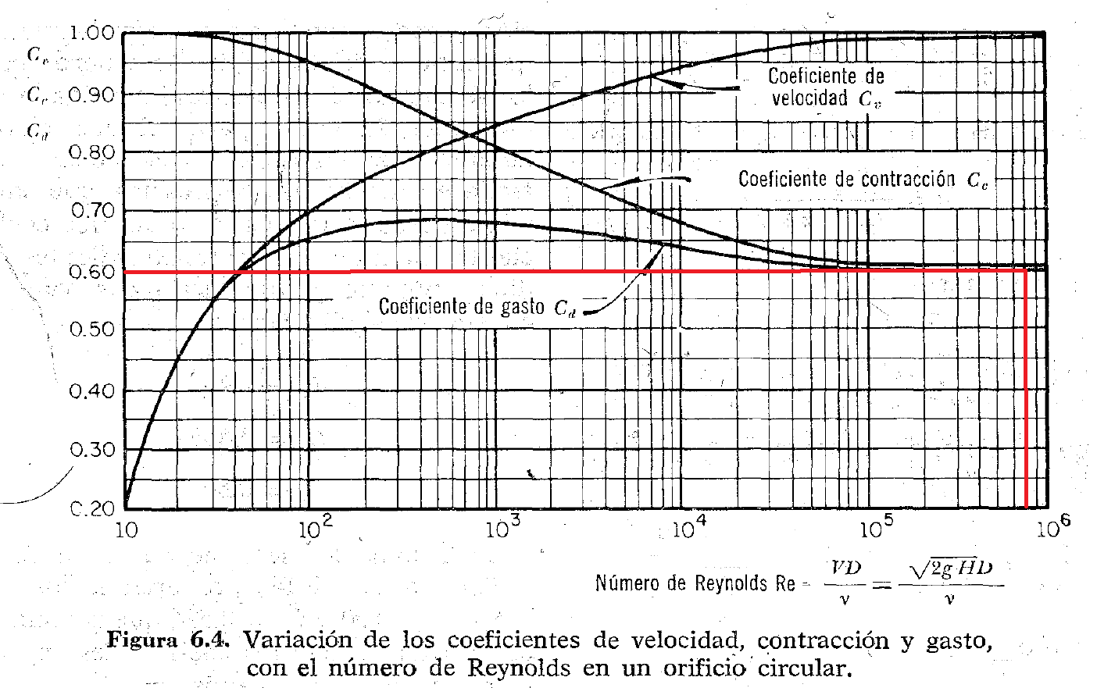
H | Vt | Do = | 0.1 | m
0.11 | 1.47 | 1.5E+05
0.12 | 1.53 | 1.5E+05
0.13 | 1.60 | 1.6E+05
0.14 | 1.66 | 1.7E+05
0.15 | 1.72 | 1.7E+05
0.16 | 1.77 | 1.8E+05
0.17 | 1.83 | 1.8E+05
0.18 | 1.88 | 1.9E+05
0.19 | 1.93 | 1.9E+05
0.20 | 1.98 | 2.0E+05
0.21 | 2.03 | 2.0E+05
0.22 | 2.08 | 2.1E+05
0.23 | 2.12 | 2.1E+05
0.24 | 2.17 | 2.2E+05
$$Q= C_{d}∙A\sqrt{2∙g∙H}$$
0.25 | 2.21 | 2.2E+05
$$C_{d}=C_{v}∙C_{c}$$
$$C_{d}≈0,61 a 0,62$$
0.26 | 2.26 | 2.3E+05
0.27 | 2.30 | 2.3E+05
0.28 | 2.34 | 2.3E+05
0.29 | 2.39 | 2.4E+05
0.30 | 2.43 | 2.4E+05
0.31 | 2.47 | 2.5E+05
0.32 | 2.51 | 2.5E+05
0.33 | 2.54 | 2.5E+05
0.34 | 2.58 | 2.6E+05
0.35 | 2.62 | 2.6E+05

